Накладная-№3
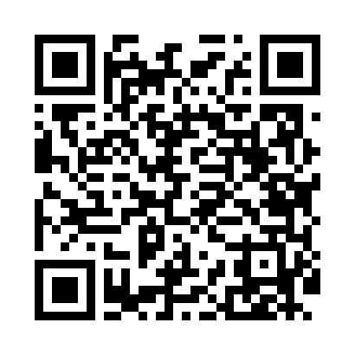
Номер товарно-транспортной накладной: |  |  | Торговый представитель: Саидкулов Абдулазиз Абдумажид угли
Поставщик: Toshkent falcon fly 2 |  |  | Телефон торгового представителя: +998915884575
Дата отгрузки: 19.11.2025 |  |  | Контрагент: """" Klient
Дата консигнации: |  |  | Адрес:
Доставщик: |  |  | Телефон:
Телефон доставщика:
Время заказа: 19.11.2025 16:30:15
№ | Штрих-код | Название товаров (работ,услуг) | Количество | Количество в кейсе | Цена | Сумма
 |  |  | 78 |  |  | 133
1 | 6846125043157 | Керамик бокал, ликоб ва қошиқча тўплами YX414 DB-74-165 | 10 | 10 шт. | 4.70 | 47
2 | 6972682030160 | Фартук текстильный XP-27-8 | 4 | 4 шт. | 1.60 | 6.40
3 | None | Ролик для нарезки теста BBQ-C09 в большой кар обке 144 шт DB-5-74 / SV-6-74 | 1 | 1 шт. | 0.80 | 0.80
4 | 6124785308046 | Лопатка металлическая 2360 DB-3-99 | 1 | 1 шт. | 1.90 | 1.90
5 | 6943961245438 | Нож для картошка фри DB-5-43 | 1 | 1 шт. | 0.80 | 0.80
6 | 6971824959222 | Лопатка металлическая AFY2121H 1-6 430 DB-5-9 2 | 2 | 2 шт. | 0.30 | 0.60
7 | 6387512469759 | Дисковый нож для теста и пиццы, 2 в 1 AQY-QL1 6 DB-5-201 | 3 | 3 шт. | 0.70 | 2.10
8 | 6973010386027 | Капучинатор для взбивания ручной AOD602DX DB- 5-215 | 1 | 1 шт. | 0.70 | 0.70
9 | None | Чойнак остига бамбукли подставка DB-13-33 | 4 | 4 шт. | 0.30 | 1.20
10 | 2010720148966 | Набор кухонных принадлежностей, 12 ложек, 12 чайных ложек XP-30-52 | 2 | 2 шт. | 3.70 | 7.40
11 | 2010890599537 | Набор кухонных принадлежностей 12 вилок XP-30 -53 | 2 | 2 шт. | 3.40 | 6.80
12 | 6914021450017 | Чайник заварочный, стеклянный желтого цвета 1 L DB-78-33 | 4 | 4 шт. | 2 | 8
13 | 6923456752103 | Кисточка с дозатором масла кондитера AJP-OS03 6 DB-5-210 | 2 | 2 шт. | 0.50 | 1
14 | 8202168960055 | Набор кондитерских ( насадок ) из нержавеющей стали BIH-Z9007 DB-5-214 | 1 | 1 шт. | 1.50 | 1.50
15 | 6988322602611 | Сита металлическая 40304309112 DB-3-122 | 1 | 1 шт. | 1.10 | 1.10
16 | 6900650640301 | Силиконовые формы для выпечки 6 DB-17-36 | 10 | 10 шт. | 0.70 | 7
17 | 6901645309081 | Кекс учун силиконли қолип DB-9-8 | 2 | 2 шт. | 1.20 | 2.40
18 | 6901645309036 | Кекс учун силиконли қолип DB-9-3 | 1 | 1 шт. | 1.60 | 1.60
19 | 8805802500626 | Набор кондитерских насадок для крема 20PC DB- 5-68 | 1 | 1 шт. | 3.80 | 3.80
20 | 6971824960921 | Набор кондитерских насадок из нержавеющей ста ли AFY1823-50 DB-5-70 | 1 | 1 шт. | 1.50 | 1.50
21 | 6848454303117 | Кружки керамические SDM009-S01 DB-303-11 | 12 | 12 шт. | 1.20 | 14.40
22 | 2024022317418 | Стеклянная Чашка с Тарелкой Бардак желтого цв ета DB-132-8 | 2 | 2 шт. | 6 | 12
23 | 8186203751603 | Десерт таёқчалари 12 pcs DB-130-117 | 10 | 10 шт. | 0.30 | 3
Итого: 133$|->UZS: 1,662,500.00

